紅葉渓谷
おすすめ！渓谷の紅葉ならココ |  |  |  |  |  |  |  |  |  |  |  |  |  |  |  | 2010-10-19

 |  |  |  |  |  |  |  |  |  |  |  | 散策コース
 | 県 | 渓谷 | コメント | 紅葉時期 | 紅葉 | 川・渓谷など | 見所1 | 見所2 | 見所3 | その他 | 周辺観光 | スタート | 終点 | 距離 | 所要時間 | 道 | 交通手段 | その他
推薦 | 愛知 | 香嵐渓 | 渓流の流れ、両岸の紅葉の色合い、川のかかる橋、茅葺屋根の屋敷や寺などが調和して風情がある。紅葉のボリューム感もある。 | 11月中旬～11月下旬 | イロハモミジ・オオモミジ・カエデ | 巴川沿いの紅葉 4000本 もみじのトンネル | 待月橋 香嵐橋 | 香積寺 | 三州足助屋敷 | ライトアップ有り | 飯盛山（山全体がもみじ）にも登ることができる | 巴橋 | 巴橋（往復） | 約2.4ｷﾛ | 約1時間 | 平坦で歩きやすい | 名鉄・東岡崎駅よりバス1時間１０分 | 人が多いので早朝など人の少ない時間帯をねらいたい
推薦 | 千葉 | 養老渓谷 | 梅ヶ瀬渓谷の両岸は約80ｍにわたって続く高さ30～50ｍの侵食岸で、周囲はモミジやイチョウなどが群生して、渓谷を華やかに彩っている。 | 11月下旬～12月上旬 | モミジ・イチョウ・カエデ | 自然が豊かで、養老川の流れや紅葉を身近に感じながら散策できる | 観音橋 | 梅ヶ瀬渓谷 | 弘文洞跡 |  | 粟又の滝 筒森もみじ谷 | 観音橋 | 観音橋（往復） | 約３ｷﾛ | 約1.5時間 | 遊歩道 | 東京からＪＲ特急で約2時間、養老渓谷駅から徒歩30分
推薦 | 東京 | 御岳渓谷 | 秩父多摩甲斐国立公園内にあり、名水100選にもなっている。奥多摩の自然が残っている。 | 11月中旬～11月下旬 | カエデ・ウルシ・トチノキ・コナラ･イチョウ | 多摩川に沿って御岳渓谷遊歩道を歩く | 御岳橋 | 玉堂美術館 | 小澤酒造 | わっぱ飯（名物） |  | 御嶽駅 | 沢井駅 | 約2.5ｷﾛ | 約１時間 | 平坦で歩きやすい | 東京からＪＲで約1.5時間、御獄駅から徒歩10分 | アクセスが便利
推薦 | 山梨 | 昇仙峡 | 特別名勝の景勝地。覚円峰（高さ180m）や仙蛾滝（高さ30m三段の流れ）など迫力ある景観も魅力。馬車にゆられる楽々コースもある。 | 10月下旬～11月下旬 | モミジ・サクラ・ナラ | 秩父に源を持つ荒川が岩を浸食してできた渓谷で迫力あり | 覚円峰 | 仙蛾滝 | 石門 | ほうとう鍋（名物） | ロープウェイ | 仙蛾滝 | 石門 | 約2ｷﾛ | 約40分 | 坂が多い | ＪＲ甲府駅からバス35分 | 観光地化されているので早朝など人の少ない時間帯をねらいたい
推薦 | 栃木 | 龍王峡 | 両岸を染める紅葉と岩々、清流とのコントラストが美しい。虹見の滝を見下ろす虹見の橋やむささび橋からの渓谷のダイナミックな眺めも素晴らしい。 | 10月下旬～11月中旬 | モミジ・ミズナラ・カエデ | 鬼怒川の渓谷が深く迫力がある | 虹見の橋 | むささび橋 | 虹見の滝 |  | 鬼怒川ライン下り | 龍王峡駅 | 白岩展望台 | 約３ｷﾛ | 約1.5時間 | ややアップダウンはあるが遊歩道はしっかりして歩きやすい | 浅草より東武特急で２時間10分、龍王峡駅徒歩２分 | アクセスが便利

遠方 | 青森 | 奥入瀬渓流 | 十和田湖畔から焼山まで見所は14キロと長いので、ポイントを絞り石ヶ戸から銚子の滝までの約8キロ、約2時間コースの散策がおススメ。 | 10月中旬～11月上旬 | ブナ・トチノキ・ミズナラ・カツラ・カエデ | 十和田湖から流れ出す奥入瀬川 | 阿修羅の流れ | 白糸の滝 | 銚子の滝 |  | 十和田湖 | 石ヶ戸 | 銚子の滝 | 約８ｷﾛ | 約2時間 | 遊歩道 | ＪＲ八戸駅からバス約1時間30分
遠方 | 熊本 | 菊池渓谷 | 日本森林浴の森100選、日本名水百選にも選ばれており、広大な原生林の中、菊池川上流沿いに豊かな自然を満喫できる。 | 11月上旬～11月中旬 | カエデ・ケヤキ・シラキ | 菊池川の源流 | れいめいの滝 | 四十三万滝 | 紅葉ヶ瀬 |  |  | 渓谷入口 | 渓谷入口の一周 | 約２ｷﾛ | 約1時間 | 遊歩道 | ＪＲ熊本駅からバス約1時間30分
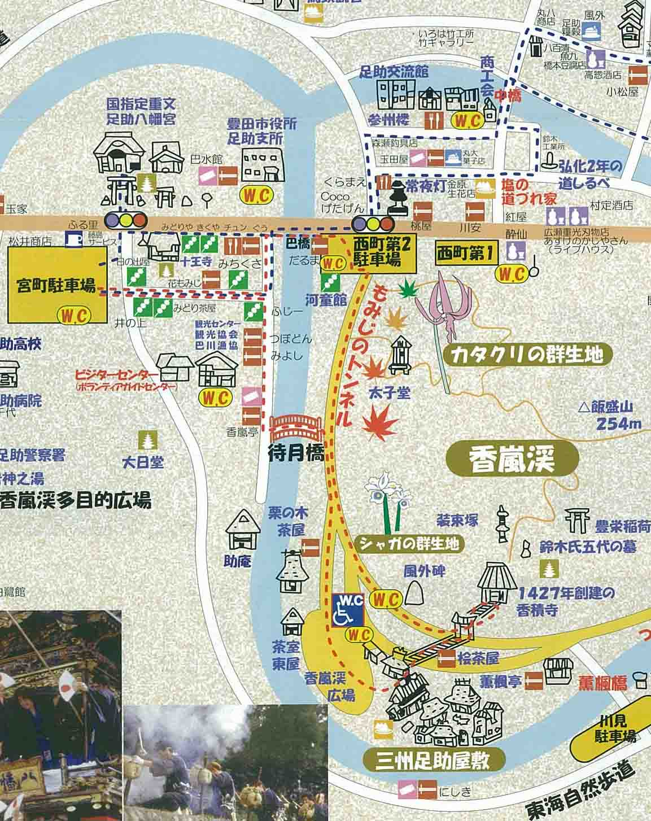
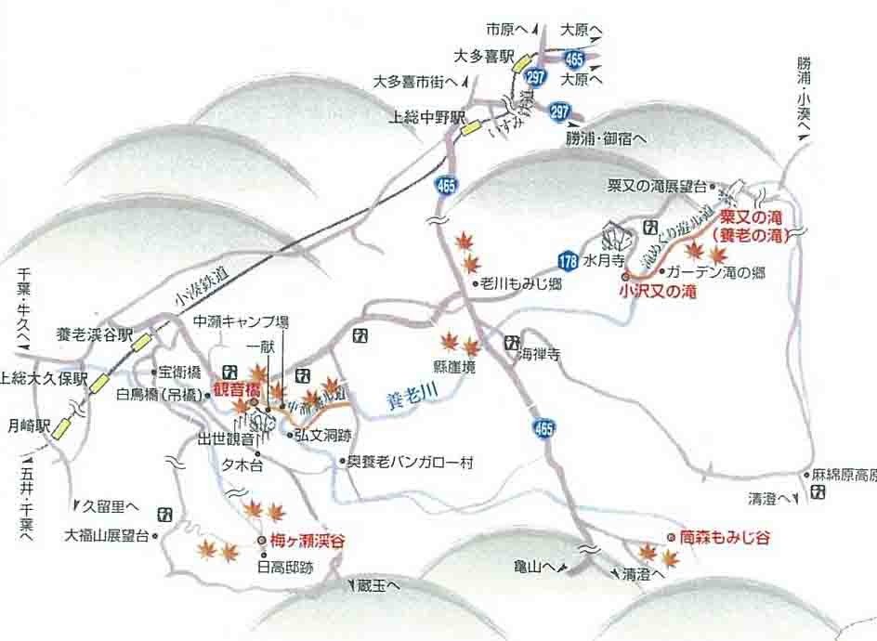
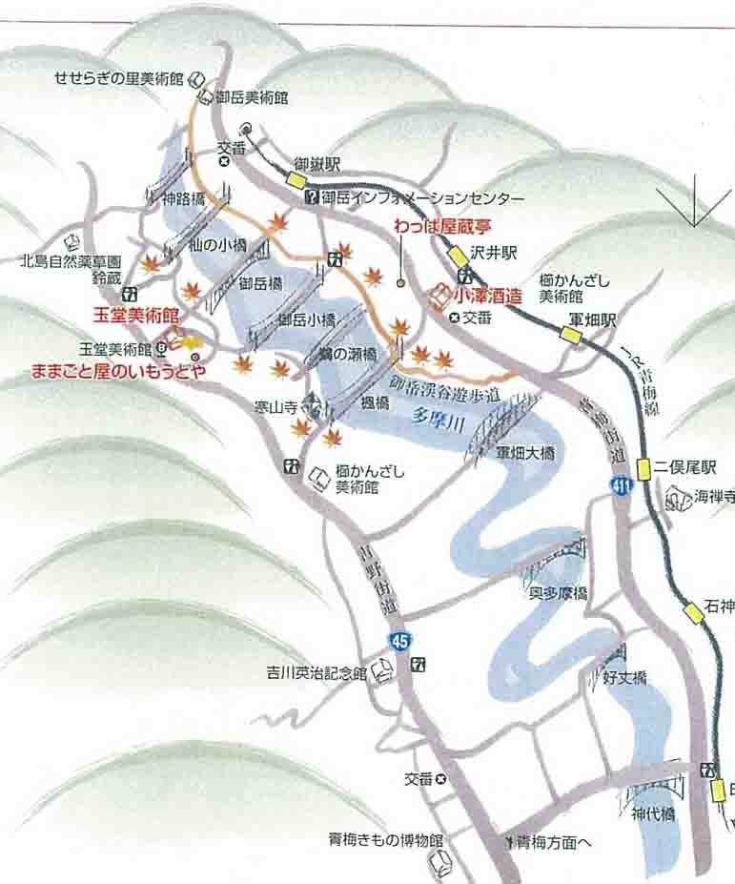
香嵐渓
養老渓谷
御岳渓谷

